工作表1
修附電機股份有限公司
SHOWFOU ELECTRIC MACHINE CO. LTD.
馬達特性測試表
試驗日期 : |  |  |  |  | 印表日期: |  | 印表日期
電腦編號 | 123456 |  | 序號 | S123 |  | 型式 | T123
工作單號 | W123 |  | 製造號碼 | M123 |  | 廠牌 | F123
額定電壓(V) | 220 | 額定電流(A) |  | 3 | 馬力(Hp) | 1 | 空載電流(A) |  | 1.2
相數(phase) | 3 | 頻率(Hz) |  | 60 | 極數(po) | 2 | 溫升(℃) |  | 溫升
轉數(rpm) | 3600 |  |  |  |  |  | 絕緣種類 |  | 絕緣種類
定子規格 | 123
轉子規格 | 456
本線 |  |  |  |  | 起動線 | 啟動線
備註

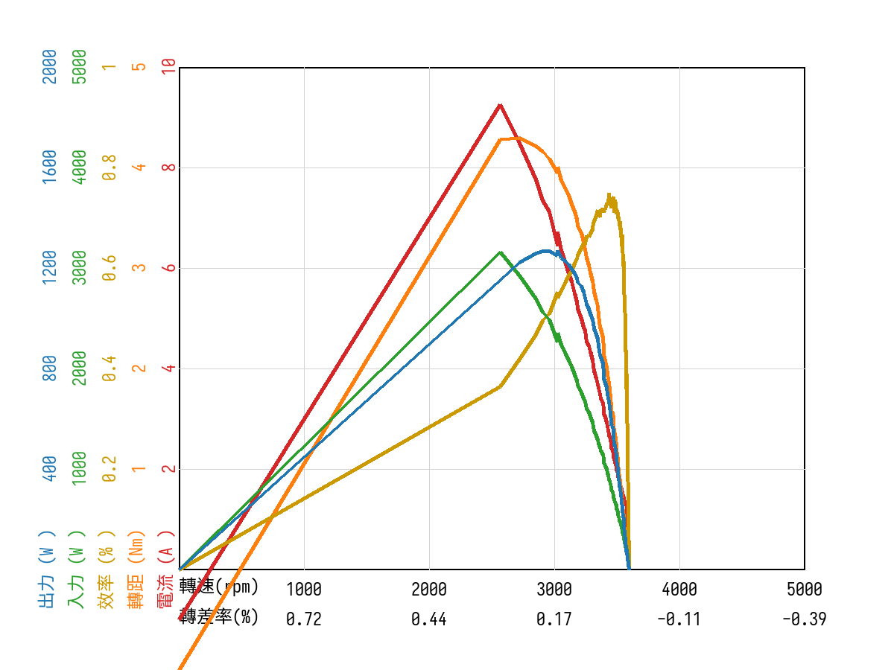

 |  |  |  | 廠長 |  | 課長 |  | 品管員
修 附 電 機 股 份 有 限 公 司

